상품제안서
뉴클래식레더 A5메모패드(기본형) | 상품코드: S22181

 |  |  |  |  |  |  | 02-713-8555 | www.synergygift.co.kr
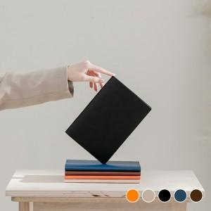 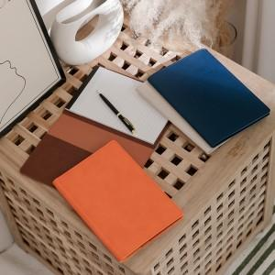 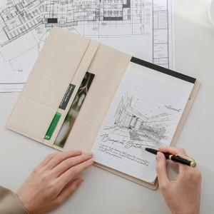

【상세/제작정보】 | <p><span style="font-size: 14pt;">※ 고급 사바리케이스 추가시 한박스 입수량 32개로 운임비 변동 됩니다.</span></p><p><span style="font-size: 14pt;">&nbsp;</span></p><p><span style="font-size: 14pt;">※ 100개 미만 금박, 은박 인쇄 진행시 별도 문의 바랍니다.</span></p>

【인쇄/포장옵션】 | 불박, 금박, 은박 / 포장지포장

【공급단가】 | 수량 | 50~ | 100~ | 300~ | 1,000~ | 5,000~
*VAT별도 | 단가 | 5,900원 | 5,700원 | 5,400원 | 5,200원 | 5,000원

【상품 URL】 | https://www.synergygift.co.kr:443/src/goods_detail.php?gdno=22181

